瀬戸内法適用区域
以下の図の赤線内に工場・事業場がある場合は、『瀬戸内海環境保全特別措置法』の規制を受けます。
設置届ではなく、設置許可が必要になります。
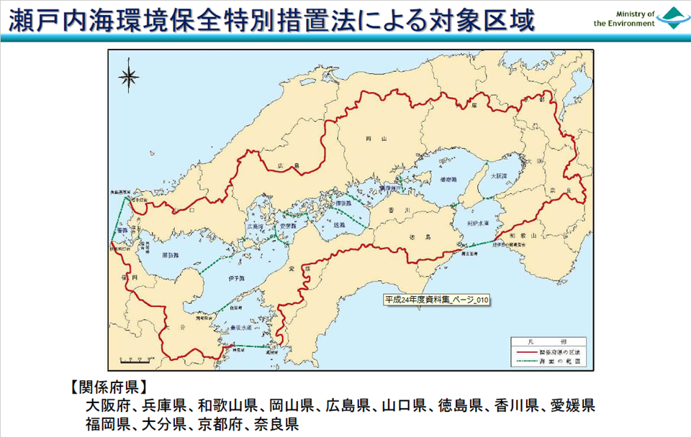

関係府県の区域から除外する区域（施行日：令和4年4月1日（令和4年政令第162号による改正））
（瀬戸内海環境保全特別措置法施行令第三条、別表第一）
一 京都府の区域のうち、京都市（左京区（久多下の町、久多川合町、久多中の町、久多上の町、久多宮の町、大原小出石町、大原百井町、大原大見町及び大原尾越町に限る。）、右京区京北上弓削町八丁山及び伏見区（醍醐一ノ切町、醍醐二ノ切町及び醍醐三ノ切に限る。）に限る。）、福知山市、舞鶴市、綾部市、宇治市（二尾（蛸ヶ谷、天狗岩、長瀬及び蜷子谷に限る。）、東笠取（稲出、梅谷、大平、四ノ谷、蛇ノ畑、谷ノ奥、中島、中畑、中山、平出、別所出及び水釜に限る。）及び西笠取（赤坂、下荘川東、白土、大徳、中島及び仁南郷に限る。）に限る。）、宮津市、京丹後市、南丹市（日吉町（胡麻、上胡麻及び畑郷に限る。）及び美山町に限る。）、綴喜郡宇治田原町（大字禅定寺（字高尾、字吹上、字釜谷、字大小高月及び字大田原に限る。）及び大字奥山田に限る。）、船井郡及び与謝郡の区域 | 1 2 3 4 5 6
二 兵庫県の区域のうち、豊岡市、丹波篠山市（藤坂字峠、栗柄（字杉ケ谷、字定年、字ユリノ下、字鳥巣谷、字定利ノ坪、字ユリノ下坪、字深田ノ坪、字繁近坪、字角田ノ坪、字御嶽大林及び字籠畠坪に限る。）、川阪、本郷、遠方及び桑原に限る。）、養父市、丹波市（氷上町大崎、氷上町北野、氷上町石生（字足洗、字尾張、字水長、字堺、字澤、字寺谷前、字桧前、字佃、字保根通、字梨尾田、字北石丸、字箱根田、字志金田、字芝木輪、字大谷口、字坂本、字猪ノ尾、字唐洲、字竹原、字下久手、字上久手、字梅ノ木薮、字志原、字安井嘉、字豊畑、字池ノ川、字赤畑、字瀧山、字杉ノ本、字中道、字立石、字向山、字宿畑、字前田及び字瓜渓に限る。）、春日町及び市島町に限る。）、朝来市（生野町口銀谷（字七丁目、字西山、字古城山及び字城山の下を除く。）、生野町新町、生野町奥銀谷、生野町小野、生野町竹原野、生野町上生野、生野町黒川、生野町猪野々、生野町白口、生野町円山（字口垣内、字下垣内、字フドノ、字中嶋、字奥垣内及び字屋敷に限る。）、生野町真弓、生野町川尻及び生野町栃原を除く。）及び美方郡の区域 | 1 2 3 4 5 6 7
三 奈良県の区域のうち、奈良市（月ヶ瀬（石打及び尾山に限る。）、都祁南之庄町（旧字堂ヶ平、旧字嵩山、旧字嵩原、旧字奥の谷及び旧字ホタガ山に限る。）、都祁吐山町、都祁こぶしが丘、都祁白石町（旧字池の谷、旧字ガンダニ、旧字カリ谷、旧字混谷、旧字シブタニ、旧字坊谷、旧字タカツカ、旧字畑谷、旧字ヤマノイモ、旧字トヒコエ、旧字カモリ下、旧字カモリ、旧字カモリ谷、旧字スリコバチ、旧字中道、旧字野々神、旧字赤坂、旧字カジシ、旧字クロサカ、旧字ゲラサカ、旧字多田池の上、旧字サウトキ、旧字長尾、旧字上田、旧字墓ヶ谷、旧字ギタクヨ、旧字上ハキ、旧字貝那木及び旧字子コ石に限る。）及び小倉町旧字イズミ谷に限る。）、五條市大塔町、宇陀市（大宇陀（牧、栗野及び田原に限る。）、榛原（柳及び角柄に限る。）及び室生下笠間字ダイバンドを除く。）、山辺郡山添村（大字岩屋及び大字毛原に限る。）、宇陀郡、吉野郡天川村、同郡野迫川村、同郡十津川村、同郡下北山村及び同郡上北山村の区域 | 1 2 3 4 5 6
四 和歌山県の区域のうち、御坊市、田辺市、新宮市、日高郡（日高町大字小坂、大字産湯、大字阿尾、大字方杭、大字小浦、大字津久野、大字比井及び大字志賀（字小杭、字古小杭、字神田、字壱町田、字名草、字五反田、字畔田、字脇ノ田、字芦ケ谷、字越ケ谷、字石灘、字石田、字川久保、字大谷及び字岩戸に限る。）並びに由良町を除く。）、西牟婁郡及び東牟婁郡の区域 | 1 2 3
五 広島県の区域のうち、三原市大和町篠、府中市上下町（上下、深江、二森、小堀、小塚及び有福に限る。）、三次市、庄原市（西城町（平子字丑之河及び三坂（字市場、字岩祖及び字永金に限る。）に限る。）及び東城町（保田（字長谷及び字白滝山に限る。）及び帝釈始終字白石を除く。）を除く。）、東広島市豊栄町（飯田及び吉原に限る。）、安芸高田市（八千代町（上根（字市裏、字市表及び字土井に限る。）及び向山に限る。）及び向原町（戸島（字割石、字八東戸及び字負根を除く。）を除く。）を除く。）、山県郡北広島町（後有田、有田、古保利、石井谷、寺原、春木、今田、有間、舞綱、中山、川戸、蔵迫、惣森、川西、川東、壬生、川井、丁保余原、新郷、南方（字上畑及び字下畑を除く。）、木次、本地、新氏神、新都、志路原、上石、下石、海応寺、高野字大谷、大塚、大朝、田原、筏津、新庄、宮迫及び岩戸に限る。）、世羅郡世羅町（大字別迫字反田、大字青水（字弁城を除く。）、大字黒渕、大字津口（字野原を除く。）、大字戸張、大字安田（字水の別を除く。）、大字徳市、大字小国、大字黒川、大字中、大字吉原、大字上津田、大字下津田、大字長田及び大字山中福田に限る。）及び神石郡神石高原町（古川（字仁後及び字間谷に限る。）及び福永（字滝合及び字見後に限る。）に限る。）の区域 | 1 2 3 4 5 6 7 8
六 山口県の区域のうち、下関市（豊田町（大字杢路子、大字殿居、大字佐野、大字荒木、大字一ノ俣、大字金道、大字宇内、大字八道、大字鷹子及び大字浮石に限る。）及び豊北町（大字神田上、大字神田（神田特牛地区、神田堀越地区、神田鳴滝地区、神田荒田地区及び神田大川地区に限る。）、大字北宇賀（北宇賀上畑地区及び北宇賀下畑地区を除く。）及び大字矢玉を除く。）に限る。）、山口市（阿東生雲東分、阿東篠目、阿東生雲西分、阿東生雲中、阿東蔵目喜、阿東地福上、阿東地福下、阿東徳佐上、阿東徳佐中、阿東徳佐下、阿東嘉年上及び阿東嘉年下に限る。）、萩市、長門市（渋木大垰区及び俵山を除く。）、美祢市美東町赤山中区及び阿武郡の区域 | 1 2 3 4 5
七 徳島県の区域のうち、海部郡（美波町赤松を除く。）の区域 | 1
八 愛媛県の区域のうち、宇和島市（三間町及び津島町（御内、槇川及び下畑地（上槙上及び上槙下に限る。）に限る。）に限る。）、上浮穴郡、喜多郡内子町中川、北宇和郡及び南宇和郡愛南町（深浦、脇本、中玉、大浜、柿ノ浦、敦盛、岩水、垣内、古月、鯆越、久良、正木、増田、小山、中川、広見、満倉、上大道、一本松、越田、船越、久家、樽見、福浦、麦ヶ浦、弓立、小浦、樫月、下久家、大成川、小成川及び武者泊に限る。）の区域 | 1 2 3
九 福岡県の区域のうち、北九州市（若松区（大字有毛（字赤道、字岩名、字海老川、字高尾、字辻、字西ノ上及び字浜山に限る。）、大字乙丸（字岩河内、字大牟田、字笠松、字小牟田、字新地及び字椎牟田に限る。）、大字小敷（字太閣水及び字三ツ松に限る。）、大字高須、高須西一丁目、高須西二丁目、高須南一丁目から高須南五丁目まで、高須東一丁目から高須東四丁目まで、高須北一丁目から高須北三丁目まで、青葉台西三丁目から青葉台西六丁目まで、青葉台南一丁目から青葉台南三丁目まで及び花野路一丁目から花野路三丁目までに限る。）及び八幡西区（大字浅川、浅川台一丁目から浅川台三丁目まで、大字香月、吉祥寺町、大字楠橋、大字木屋瀬、大字金剛、大字笹田、白岩町、自由ヶ丘、大字野面、大字畑、大字馬場山、浅川日の峯一丁目から浅川日の峯四丁目まで、小嶺台二丁目から小嶺台四丁目まで、浅川一丁目、浅川二丁目、藤原一丁目から藤原四丁目まで、船越一丁目から船越三丁目まで、下畑町、馬場山東一丁目から馬場山東三丁目まで、東石坂町、池田一丁目から池田三丁目まで、石坂一丁目から石坂三丁目まで、香月中央一丁目から香月中央五丁目まで、香月西一丁目から香月西四丁目まで、上香月一丁目から上香月四丁目まで、茶屋の原一丁目から茶屋の原四丁目まで、馬場山、馬場山西、馬場山原、馬場山緑、楠橋上方一丁目、楠橋上方二丁目、楠橋下方一丁目から楠橋下方三丁目まで、楠橋西一丁目から楠橋西三丁目まで、楠橋東一丁目、楠橋東二丁目、楠橋南一丁目から楠橋南三丁目まで、木屋瀬一丁目から木屋瀬五丁目まで、木屋瀬東一丁目から木屋瀬東四丁目まで、千代一丁目から千代五丁目まで、真名子一丁目、真名子二丁目、椋枝一丁目、椋枝二丁目、金剛一丁目から金剛四丁目まで、野面一丁目、野面二丁目、浅川学園台一丁目から浅川学園台四丁目まで、高江一丁目から高江五丁目まで、星ヶ丘一丁目から星ヶ丘七丁目まで、三ツ頭一丁目、三ツ頭二丁目、浅川町、岩崎一丁目から岩崎四丁目まで及び楠北一丁目から楠北三丁目までに限る。）に限る。）、福岡市、大牟田市、久留米市、直方市、飯塚市、田川市、柳川市、八女市、筑後市、大川市、中間市、小郡市、筑紫野市、春日市、大野城市、宗像市、太宰府市、古賀市、福津市、うきは市、宮若市、嘉麻市、朝倉市、みやま市、糸島市、那珂川市、糟屋郡、遠賀郡、鞍手郡、嘉穂郡、朝倉郡、三井郡、三潴郡、八女郡、田川郡香春町、同郡添田町（大字英彦山（字タカス原、字鷹巣原、字山犬谷、字高住社鳥井脇、字分銅石及び字尾登を除く。）、大字落合、大字桝田、大字中元寺、大字野田、大字添田及び大字庄に限る。）、同郡糸田町、同郡川崎町、同郡大任町、同郡赤村（大字赤（字雉子越、字大谷、字下ノ東大谷、字西大谷下ノ切、字汐井谷及び字別府に限る。）及び大字内田に限る。）及び同郡福智町の区域 | 1 2 3 4 5 6 7 8 9 10 11 12 13 14 15 16 17 18
十 大分県の区域のうち、日田市（大字花月（字小石坂、字源太郎、字仙道、字小塚、字小塚の上、字杉山、字堂田、字仮屋、字梅ノ木奥、字梅ノ木、字下平、字ツヅラ山、字闘、字善四郎及び字柳原に限る。）を除く。）、佐伯市（宇目、米水津及び蒲江に限る。）、竹田市久住町（大字久住字久住山及び大字有氏（字九重山、字鉢ノ久保及び字大船山に限る。）に限る。）、由布市（庄内町阿蘇野（字西大原及び字大原に限る。）及び湯布院町川西字野稲に限る。）、玖珠郡九重町大字田野（字扇山及び字杖立ヶ台を除く。）及び同郡玖珠町（大字森（字東奥山、字返事ヶ尾及び字西奥山に限る。）、大字日出生（字千間原、字人見嶽、字伊の伏、字堤山、字堤、字浦の平、字スイケ谷、字柳ヶ迫、字中の迫、字田尾、字小川内、字滝の尻、字スキウシ峯、字牧ノ原、字吸ヶ潰れ、字後迫、字寺ヲク、字横枕、字高畑、字丸やぶ、字山田、字高平、字笹尾、字川平、字尾内、字田ブチ、字奥の迫、字城山、字本村、字辰ヶ鼻、字竹ノ下、字堀の首、字水川平、字扇山、字柳ヶ谷、字奥ムタ、字二ツ谷、字栗の木登、字城ヶ嶽、字石飛、字鹿の角、字宝蔵寺、字下向、字下ノ牧、字浦山、字鍋、字後、字湯舟、字阿子洞、字仏の塔、字柿の木、字平、字ムタ、字笠松、字浅尻、字元の畑、字柿木山、字宇戸山、字椛の木、字下宇戸、字中宇戸、字潰レ坂、字宇戸、字浦、字谷ノ川内、字三挺弓、字梅の木谷、字老舞、字代官櫃、字ホドウド、字石塩の元、字大畑、字川底、字園田、字滝の口、字松ヶ田尾、字駄原、字蜂の巣、字土橋、字小野、字栗山、字石仏、字小野山、字井の窪、字中の須加、字肉ヶ窪、字塚の脇、字走り落、字久保田、字庵の山、字狐迫、字南ヶ原、字丸山、字鶴の原、字宮の上、字小原及び字下日出生に限る。）、大字太田字鳥屋及び大字古後（字柚ノ木、字下河内、字長田、字平原、字中野、字道の迫、字神原、字小場、字杉山、字原、字専道及び字梶原に限る。）を除く。）の区域 | 1 2 3 4 5 6 7 8 9 10 11 12

